Sheet-1
マテリアル先端インフラ事業 データ登録用記入シート（事業関係者向け）

[Ver] |  |  | 項目名 | 入力 | 記入内容
テンプレートVer | 1.0.0 |  | テンプレートVer | 半角数字 | 様式の変更があった場合に記入．ハブ機関-スポーク機関間で共有

[Instrument]
装置名《固定》 | XRD高温高圧プレス装置 |  | 装置名《固定》 | 日本語（全角） | 装置名《固定》
装置メーカー《固定》 | SPring-8 |  | 装置メーカー《固定》 | 日本語（全角＋半角英数字） | 装置メーカー《固定》
装置モデル《固定》 | BL14B1 |  | 装置モデル《固定》 | 半角英数字 | 装置モデル《固定》
装置 ID《固定》 |  |  | 装置 ID《固定》 | 半角英数字 | 事業の固有機器ID番号

[User]
ユーザー名（必須） |  |  | ユーザー名（必須） | 日本語（全角） | 課題申請者名（研究代表者名）に相当
課題番号 （必須） |  |  | 課題番号 （必須） | 半角英数字 | ナノプラの課題番号の場合の例：JPMXP09AxxNMyyyy
利用課題名（必須） |  |  | 利用課題名（必須） | 日本語（全角＋半角英数字） | 利用課題名 （データセット名となります）
データセット責任者 |  |  | データセット責任者 | 日本語（全角） | 研究代表者もしくは研究協力者にあってCorresponding Authorに相当する者．

[Data]
データ名 （必須） |  |  | データ名 （必須） | 半角英数字 | データを格納するフォルダ名． （例： 「2021_SiO2_1」のフォルダーにファイル)
実験 ID |  |  | 実験 ID | 半角英数字 | 実験番号や試作番号がある場合には記載 (例： Exp_2021-Nov-001)
実験の説明 |  |  | 実験の説明 | 日本語（全角＋半角英数字） | 自由記載．「●●について測定したデータ」など．

[Sample]
試料名 （必須） |  |  | 試料名 （必須） | 日本語（全角＋半角英数字） | 試料名や試料ID （例：シリコンウエハ， Si_wafer Lot #AAABBBCC）
高圧実験Run No |  |  | 高圧実験Run No | 半角英数字 | BL14B1固有の実験ID
化学式 |  |  | 化学式 | 半角英数字 | 組成式，分子式など （例： SiO2）
試料の説明 |  |  | 試料の説明 | 日本語（全角＋半角英数字） | 自由記載．試料について簡単な説明がある場合に記載

固有情報 |  |  | 項目名 | 入力 | 記入内容 | 選択ラベル
 |  |  |  |  |  | 圧力計測方法 | 圧力マーカー | 温度計測法 | 熱電対タイプ
[Experiment] |  |  |  |  |  | ー選択ー | ー選択ー | ー選択ー | ー選択ー
圧力計測方法 | ー選択ー |  | 圧力計測方法 | 選択式 | 実測かプレス加重からの見積もりか | 実測 | マーカーA | 実測 | 種類A
圧力マーカー | ー選択ー |  | 圧力マーカー | 選択式 | 圧力が実測の場合、使用した圧力マーカーの種類 | プレス加重 | マーカーB | 電力 | 種類B
圧力校正式 |  |  | 圧力校正式 | 半角英数字 | 圧力が見積もりの場合、校正式とそれを決定した実験Run No |  | マーカーC
温度計測法 | ー選択ー |  | 温度計測法 | 選択式 | 実測か加えた電力からの見積もりか
熱電対タイプ | ー選択ー |  | 熱電対タイプ | 選択式 | 温度が実測の場合、使用した熱電対の種類
温度校正式 |  |  | 温度校正式 | 半角英数字 | 温度が見積もりの場合、校正式とそれを決定した実験Run No

[Graph] |  | unit
X軸最小値（必須） | 45 | keV | X軸最小値（必須） | 半角英数字 | スタック図での作図情報 X軸最小値
X軸最大値（必須） | 100 | keV | X軸最大値（必須） | 半角英数字 | スタック図での作図情報 X軸最大値
スタック間距離（必須） | 500 | count | スタック間距離（必須） | 半角英数字 | スタック間隔のcount数
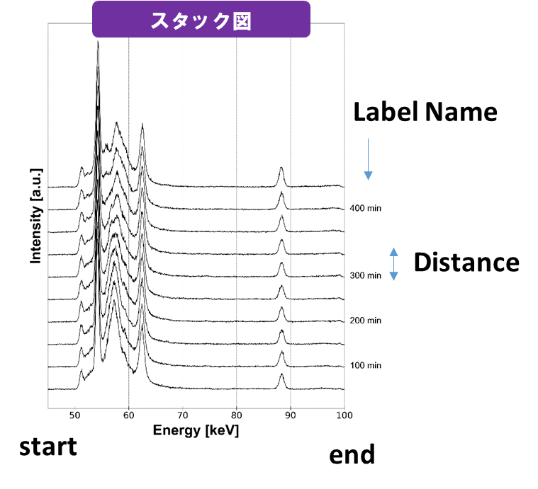
[File]
ファイル名 | ラベル名
decomp_0001 |  |  | スタック図で用いるファイルを記載．あわせてそのラベルも併記する．
decomp_0002 | 100 min |  | ファイルはすべて書く必要はなく，ラベルを書かせたいもののみでよい．
decomp_0004 | 200 min |  | （左の例のように欠番があってもよい）．
decomp_0006 | 300 min
decomp_0009 | 400 min
decomp_0010

[EOF] |  |  | #pythonで読み込みにおける終了判定．残しておいてください．

